표지
테스트 시나리오/케이스

문서번호 | GRAU-TE-D262
문서버전 | 1.0
작성일자 | 2023.06.22
작 성 자 | 양혜란

참조
테스트 케이스ID | 결과 첨부
TC-040615016-01 | 6만개 데이터와 1000개 카메라가 연결된 상황 1. 시작시간 14:43:09 2. 종료시간 15:37:12 3. 디렉토리가 비워진 시간

TC-040615016-01 2차 | 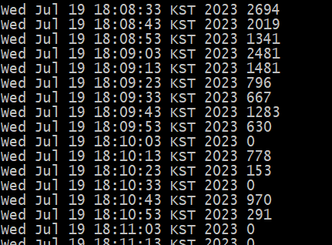 단독 테스트 1. 시작시간 17:39:38 2. 종료시간 18:08:50 3. 디렉토리가 비워진 시간

8만개 데이터 입력 중 MQ 1대 절체 시험 - MQ01,VDA(DB Agent)01 단독으로 DB 입력 시험 | 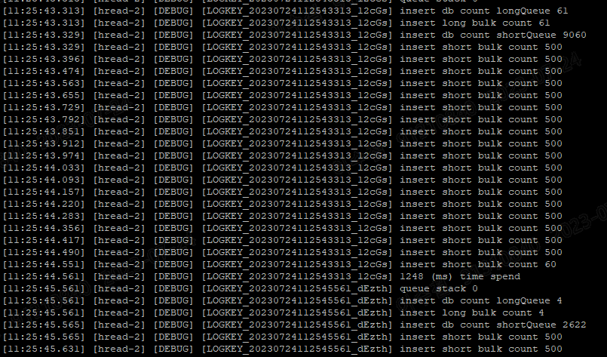 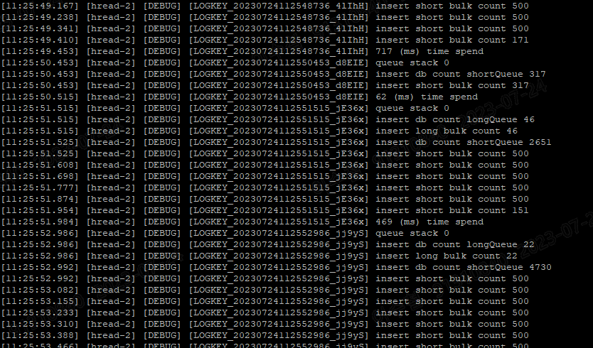 적체되는 Queue 없음 1. 최대 9천여개 입력 소요시간 1.2초 2. 최소 300여개 입력 소요시간 0.062초

